ゲーム画面
目次へ |  | イラスト、デザイン、配置等は仮のものです

 | タイトル画面 |  |  |  | ホーム画面

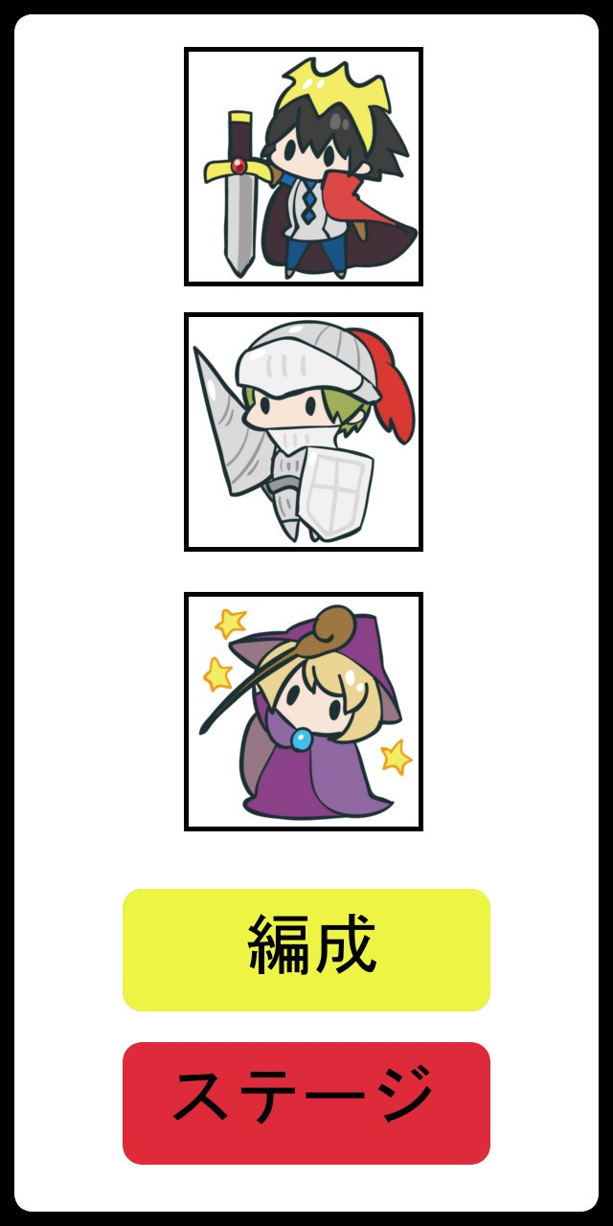

 |  |  | タイトル文字

 |  |  |  |  |  |  | 編成しているキャラのアイコン

 |  |  | 画面をタップするとホーム画面へ

 |  |  | 背景はキャラを配置したりする

 |  |  |  |  |  |  | 編成ボタン：タップでキャラ編成画面へ

 |  |  |  |  |  |  | ステージボタン；タップでステージ選択画面へ

 | 編成画面 |  |  |  |  | ステージ選択画面
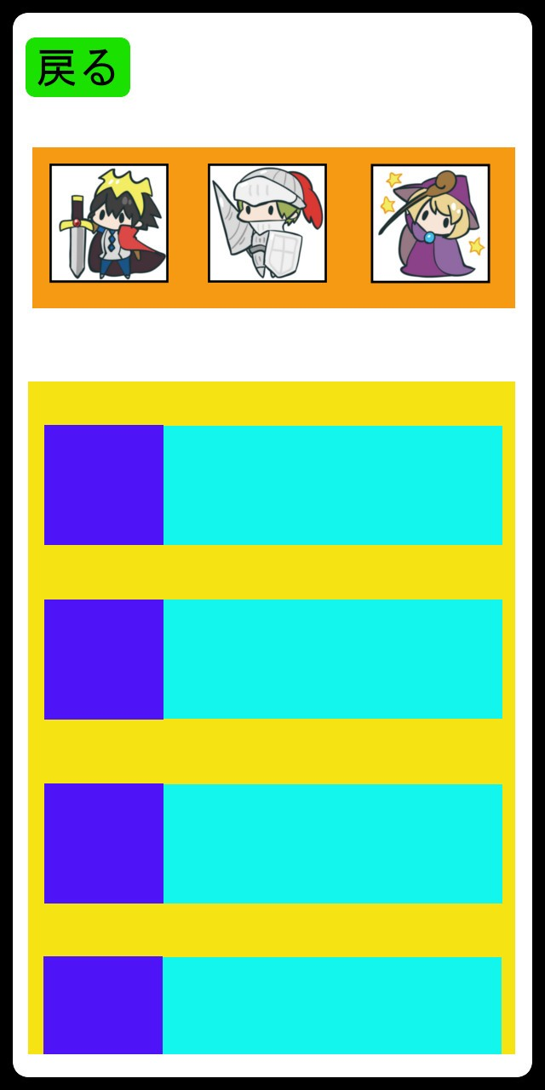
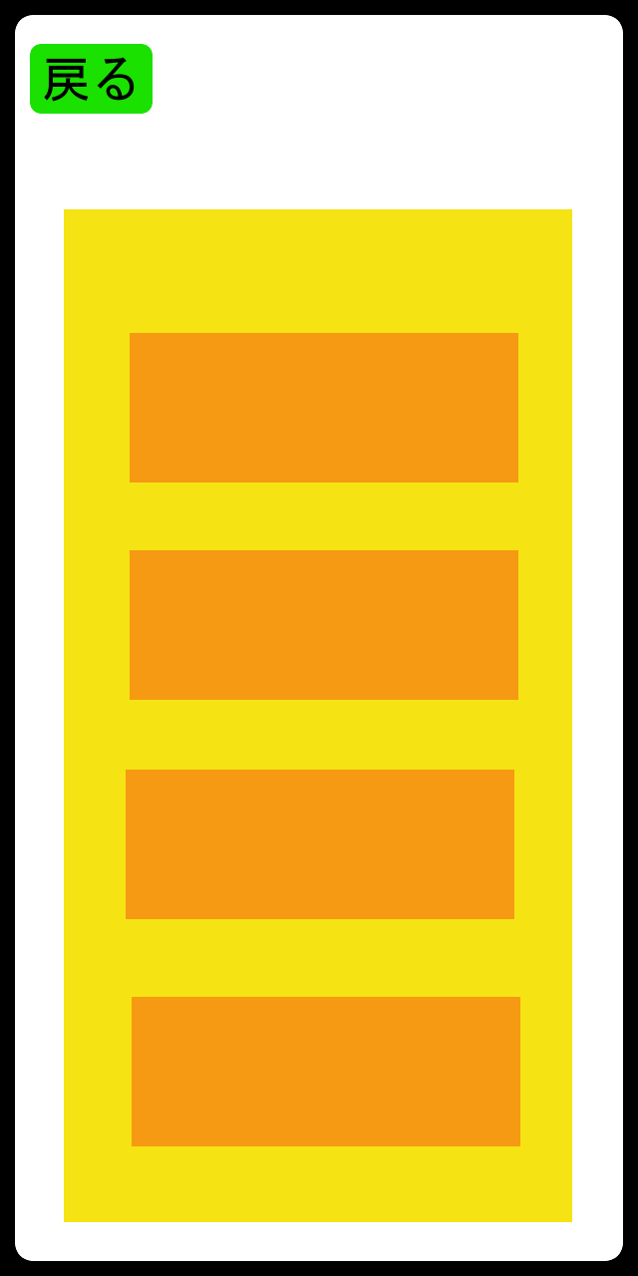
戻るボタン
タップでホームへ

 |  |  | 編成中のキャラ
 |  |  |  |  |  |  |  | 黄色：ステージ一覧
 |  |  |  |  |  |  |  | オレンジ：ステージ名

 |  |  | 黄色：所持しているすべてのキャラ一覧 |  |  |  |  | ・一覧部分は上下スワイプでスクロール
 |  |  | 青色：キャラのアイコン |  |  |  |  | （ステージ数次第ではスクロールはしない）
 |  |  | 水色：キャラの性能(サイコロの目、範囲、必殺技など)
 |  |  |  |  |  |  |  | ・ステージ名部分をタップ時、開始するかのダイアログを表示
 |  |  | ・一覧部分は上下スワイプでスクロール
 |  |  | ・アイコン部分をタップしたまま編成場所まで持っていくと編成される |  |  |  |  |  |  | ダイアログイメージ
 |  |  | ・一覧部分には編成中のキャラも表示 |  |  |  |  |  |  | 緑：テキスト「ステージ○○を開始しますか？」
 |  |  | 編成中キャラはグレーアウトして編成中の文字を表示 |  |  |  |  |  |  | 青：肯定ボタン
 |  |  |  |  |  |  |  |  |  | オレンジ：否定ボタン

 |  |  |  |  |  |  |  |  |  | ・肯定ボタンタップでバトル画面へ
 |  |  |  |  |  |  |  |  |  | ・否定ボタンタップでダイアログが消える
 |  |  |  |  |  |  |  |  |  | ・ダイアログ表示中はステージ選択画面の
 |  |  |  |  |  |  |  |  |  | 他操作は非アクティブ

 | バトル画面
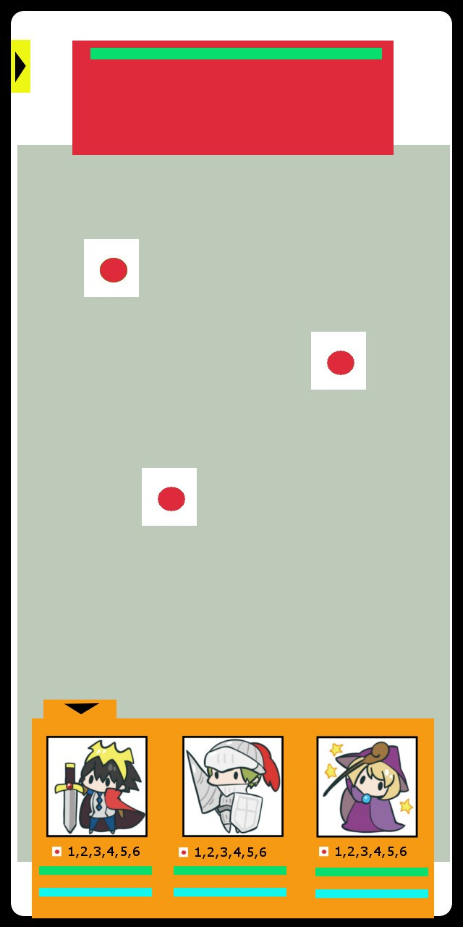
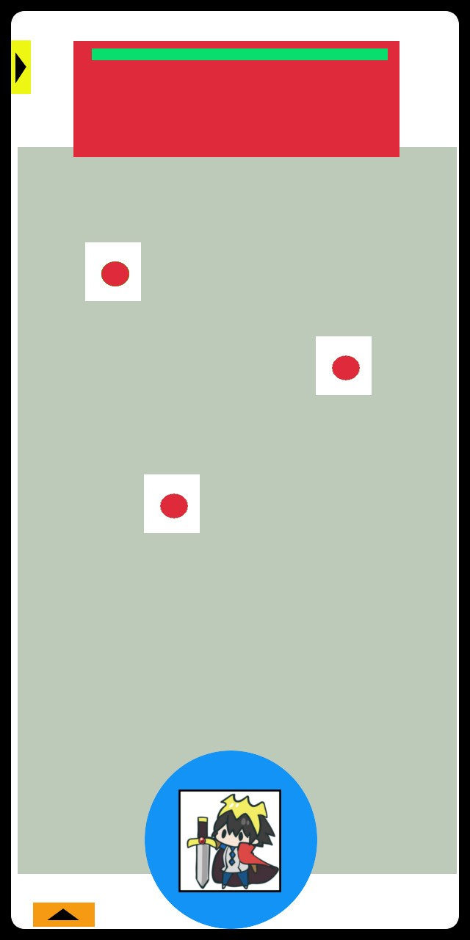
 |  |  |  | 赤：敵画像を表示
 |  |  |  | 緑：敵HP
ステージから出る用のタブ |  |  |  | 複数体いるときは敵をタップで攻撃対象を切り替える
開くと「敗北になるがステージから出るか」
といった旨のメッセージが表示
「はい」を選択で負けリザルトへ

 |  |  |  | 灰：フィールド |  |  |  |  | ・編成タブを閉じると選択したキャラとそのキャラの範囲が表示
 |  |  |  | サイコロはフィールド上のみ配置される |  |  |  |  | 編成タブは左下矢印タップで開く
 |  |  |  | サイコロが転がる際はフィールドの端にぶつかってバウンド |  |  |  |  | ・フリック操作(飛ばしたい方向にスワイプ)又は引っ張り操作（モンストとかのあれ）
 |  |  |  |  |  |  |  |  | でサイコロ（キャラクター）が転がっていく
 |  |  |  |  |  |  |  |  | （操作はどちらにするかは実際のプレイ感から選択）
 |  |  |  |  |  |  |  |  | ・その他細かい操作周りの説明はシステムのシート参照
 |  |  |  |  |  |  |  |  | システムへ

 |  |  |  | オレンジ：編成タブ
 |  |  |  | ・編成したキャラはここに表示される
 |  |  |  | ・キャラ毎にアイコン、キャラの出せるサイコロの出目、HP、必殺技ゲージある
 |  |  |  | ・投げるキャラを選択等はここで行う。アイコンのタップで選択カーソルが出る
 |  |  |  | ・左上矢印をタップでタブは閉じる

 | リザルト

 | 現状勝ち負けの表示とタップでステージに戻るといったことが書いてある画面が表示される
 | 敵に与えたダメージとか消費したサイコロの数とかでスコアを表示してもいいかも

システム
目次へ

大まかなゲームの進行 |  |  | まだ決まっていない点
1.複数個サイコロをフィールド上にばらまかれる |  |  | ・敵味方の行動順をどうするか | →プレイヤーが編成しているキャラ分行動してから敵の行動に
2.プレイヤー側がキャラを選択 |  |  | 現状プレイヤーがサイコロを振れる回数が決まっていてその回数分振り終わったら敵のターンになるか
3.プレイヤーがサイコロ(キャラ)を投げて範囲内の同じ目のサイコロが消える |  |  | キャラクターや敵に素早さのステータスを持たせてステータスの高いキャラから行動するか
4.消費したサイコロに応じて敵にダメージ
5.プレイヤーが行動が終わった時点で残っているサイコロの数だけ敵が攻撃 |  |  | ・サイコロの出目に意味を持たせるか |  | →ダメージのみ影響必殺技ゲージの上昇には無関係
 |  |  | 数字の大きさで与えるダメージを変える？ |  | キャラ全て投擲した後、出目の組み合わせによっては合体技など発生してもいいかも（すべて同じ出目、246など）
 |  |  | その場合はフィールド上にばらまかれるサイコロ数の出目を完全にランダムにするのではなく
 |  |  | 小さいほど多くするなどして出目によるダメージ量の差異を小さくするなど必要かも
戦闘の流れ |  |  | ↑キャラによってサイコロの出る目を変えるためキャラ差を意識した調整
①フィールド上にサイコロを配置、敵サイコロの出目が決定
②プレイヤーが投擲するキャラを選択 |  |  | ・サイコロがフィールド上かすべてなくなった際のボーナス
③キャラを投擲 |  |  | どのようなボーナスが適切か？ | →現状「敵に追加ダメージ」「全ての味方キャラの必殺技ゲージ上昇」
④投擲されたキャラの範囲内で同じ出目のサイコロを吸収 |  |  |  | 「敵の行動スキップ」を行う予定
吸収されたサイコロの数で敵に与えるダメージ、必殺技ゲージの上昇量変化
⑤プレイヤーが全てのキャラを投擲するまで②～④を繰り返す
（②で選択され投擲済みのキャラは選択不可）
⑥敵からフィールド上に残っていて敵サイコロと同じ出目のサイコロ分のダメージ
⑦キャラか敵が全滅するまで①～⑥を繰り返す

キャラクターのステータス(キャラ毎に用意されるもの)
名称 | 説明
・キャラアイコン | それぞれのどのようなキャラが分かるアイコン 編成画面のキャラ一覧や編成時のバトル、ホーム画面の使用
・HP | バトル中0になると行動不能(サイコロとして選択不可)になる 各キャラで上限値を変える予定
・必殺技 | キャラそれぞれの固有技。バトル中ゲージがMaxになると使用可能 バトル開始時は0。バトル中フィールド上のサイコロを消すたび上昇
・サイコロの目 | キャラの出せる数。基本は1～6がある普通のサイコロ 各キャラで変えることで出目を偏らせられる ステージ毎に出やすい出目などを作ることで有利な編成などを用意したいため
・キャラ範囲 | バトル時使用する範囲 プレイヤーがフィールドにキャラを投げた際この範囲内かつ同じ出目のサイコロを吸収する。サイコロが吸収した数で相手へのダメージや必殺技ゲージの上昇が行われる

バトルの操作、システム説明
（イメージはゲーム画面参照）

バトル画面時編成タブに表示されるもの

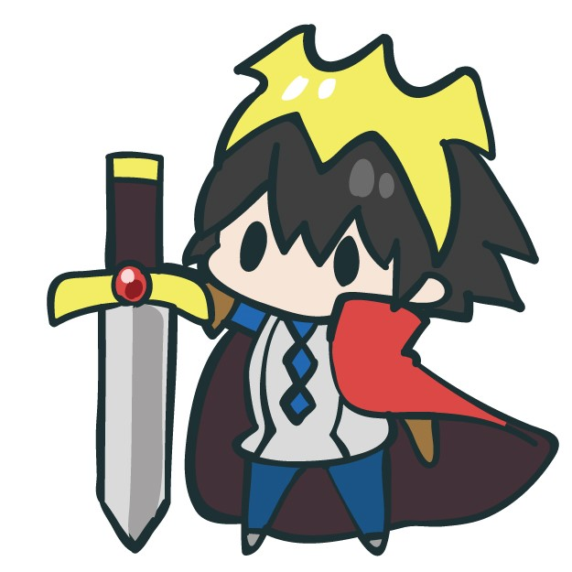
 |  | 選択枠
 |  | （キャラ選択時表示）
一度に編成できるキャラは3体
（調整で数の変更有）

実機の画面サイズや視認性によっては |  | キャラアイコン
HP、必殺技はゲージのみではなく
数値を表示する
いれるなら実数値ではなく％表示 |  | サイコロの目
 | 
サイコロの目は数字ではなく
イメージ図のようにグラフィックで出したい |  | HPゲージ

投擲済キャラはグレーアウトする |  | 必殺技ゲージ兼ボタン
 |  | ゲージマックス時にタップで必殺技の使用可能

投擲前画面

 | プレイヤーがキャラを投げる前はフィールド下部に表示される
 | 表示されている自サイコロは編成タブを開いている際は隠れる

投擲の操作は
サイコロを飛ばしたい方向にフリック |  | 現在使用しているキャラが分かるように
飛距離はフリックのスピードで変化 |  | アイコンをどこかに表示
→タップしてフリックするまでの間パワーは段々と上る
マックスまで上がると段々と下がるを繰り返す |  | 投擲前のサイコロの目は一番小さい数字
 |  | 投擲操作後ランダムに上部の目が変わり
 |  | 転がっているように演出する

（操作が狙った方向に飛ばない、
飛距離の調整が難しいなら |  | キャラ範囲は自サイコロを中心に円形に表示
モンストみたいな引っ張り操作にする） |  | 半透明にする

戦闘システム
基本戦闘
 |  |  | 敵と敵サイコロ
 |  |  | 敵はサイコロを投擲するのではなく、
 |  |  | プレイヤー手番終了時にフィールド上に残っている
 |  |  | 敵サイコロと同じ出目のサイコロ全てを吸収してプレイヤーにダメージ。
 |  |  | 敵サイコロの出目はフィールドに他サイコロ配置時に決定。
 |  |  | 敵によっては敵サイコロ1個ではなく複数持つ。
フィールドの形については |  |  | また敵自体が複数体いる場合もある。
プレイヤーが投擲した際の
壁バウンドの関係で
四角じゃないほうがいいかも |  |  | フィールド上のサイコロは、
 |  |  | フィールド上部から転がってくる。
 |  |  | 個数はステージ毎に決められた個数になるようにする。
 |  |  | 出目は基本ランダムだが
 |  |  | ステージ毎に出やすい目があったが良い。

 |  |  | 他サイコロはキャラ範囲内に端でも入っていればOK。
 |  |  | この場合左上と左下の他サイコロが自サイコロと同じ目で
 |  |  | キャラ範囲に入っているとする。

 |  | 下記演出（キャラ範囲内の他サイコロを消費）と共に敵にダメージエフェクトを表示
 |  | ダメージは他サイコロの数と出目で変動
 |  | ダメージ計算式例）他サイコロ数×（1＋出目/10）など
こちらの編成キャラが全て |  | 基本的に消した他サイコロが多いほどダメージは伸びるイメージ
投擲された後
フィールド上に残っていて
敵サイコロと同じ出目のサイコロ
が敵に吸収され自分キャラにダメージ |  | 破線部のサイコロが吸収される際キャラにエフェクト
ダメージを与える対象は |  | 一度小さな光の玉になってから
単体攻撃時はランダムに |  | キャラクターに吸い込まれる（マイクラの経験値みたいなイメージ）
全体攻撃時はすべてにダメージ |  | フィールド上の他サイコロは吸収時に消える

 |  | 吸収する際に必殺技ゲージを表示しゲージが上昇する
 |  | （吸収してゲージが上昇している時のみ表示）
 |  | 必殺技ゲージの上昇量は出目に関係なく純粋に消費個数で変化

戦闘システム
ゲットチャンスシステム

投擲した自サイコロが
フィールド上の他サイコロに
衝突時発生

衝突された他サイコロは
ゲットチャンス状態になる。 |  | 投擲した自サイコロとフィールド上の他サイコロが衝突
ゲットチャンス状態中は、
自サイコロが他サイコロを
吸収するときに出目に関係なく
吸収できる。 |  | 衝突した際他サイコロが吹き飛ばされ移動

 |  | 吹き飛ばされた他サイコロはゲットチャンス状態に変化

 |  | キャラ範囲内かつ出目は6なので6が吸収される

 |  | この時ゲットチャンス状態になっているので、
 |  | 出目に関係なく吸収される。

行動済みキャラ

 |  | このように範囲内に自サイコロの出目と同じ5がないときは
 |  | ゲットチャンス状態でも吸収されない

 |  | ※ゲットチャンス状態時の他サイコロも通常他サイコロと
 |  | 同じようにキャラ範囲内で出目が同じなら吸収されます

必殺技

上記の編成タブで
必殺技ゲージがマックスのとき
タップで使用可能

必殺技ボタンタップ時使用するかのダイアログが表示される

ダイアログで「はい」を選択時
画面にキャラのカットインが入り必殺技が発動
必殺技はキャラ毎に異なる

オールクリーンボーナス


盤面上のすべての他サイコロを
吸収した際、
盤面にAllCleanと表示され
「すべての敵に追加ダメージ」
「すべてのキャラの必殺技ゲージ上昇」
が発生。
また敵行動が飛ばされ
フィールド上に他サイコロが配置され
プレイヤーが再び行動できるようになる

